各シートの説明
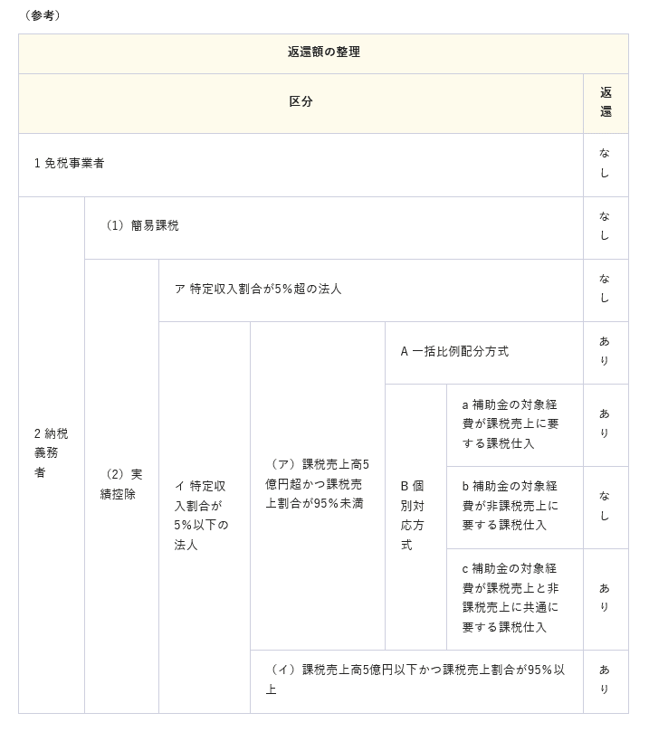
各シートの説明

○下記の概要を確認し、該当するシートに必要事項を記載してください。
シートA | 全額控除 | （課税売上高５億円以下かつ課税売上割合９５％以上）
シートB | 個別対応方式
シートC | 一括比例配分方式
シートD | 返納がない | ① 消費税申告義務のない事業者
 |  | ② 簡易課税方式により申告している事業者
 |  | ③ 特定収入割合５％以上（社会医療法人に限る）の事業者
 |  | ④ 個別対応方式において、補助対象経費の全てが「非課税売上のみに
 |  | 要するもの」となる事業者
 |  | ⑤ 補助対象経費の全てが人件費等の非課税仕入に該当する事業者
※シートＤの①～⑤はあくまでも例示。

○オレンジ色のシート（別紙概要○○） 入力用のシートですので、確定申告時の控除税額の計算方法の当てはまるもの等を使用ください。

○黄色のシート（記載例○○） 返還有り２例、返還無し１例について、記載例を作成したので参考としてください。また、記載についての注意事項等も吹き出しにて追記してありますのでご確認ください。

○青色のシート 添付書類のサンプルを付けていますので参考としてください。

記載例（Ｂ個別対応方式）
 |  |  |  |  |  |  |  |  |  |  |  | （シートB 個別対応方式）
（別紙概要）
１ 施設名
 |  | ○○病院

２ 開設者氏名
 |  | 医療法人社団○○

３ 施設の所在地
 |  | ○○市○○町○○丁目

４ 補助事業名
 |  | 有床診療所等スプリンクラー等施設整備事業

５ 補助金確定額
 |  | 2,000,000 |  | 円

６ 仕入控除税額の概要
（１）対象経費（または補助金）の使途の内訳
 |  |  |  |  |  |  | 課税仕入 |  |  | 非課税仕入 | 合計 （Ｄ）
 |  |  |  |  |  |  | 課税売上対応分（Ａ） | 非課税売上対応分（Ｂ） | 共通対応分（Ｃ）
 | 経費の内訳 | スプリンクラー設置工事費 |  |  |  |  |  |  | 4,200,000 |  | 4,200,000

 |  |  |  |  |  |  |  |  |  |  | 0
 |  |  |  |  |  |  |  |  |  |  | 0
 |  |  |  |  |  |  |  |  |  |  | 0
 |  |  |  |  |  |  |  |  |  |  | 0
 |  | 合計 |  |  |  |  | 0 | 0 | 4,200,000 | 0 | 4,200,000
確定申告時に課税売上割合を切り捨てて計算し、確定申告をしている場合にのみ、その割合を手入力してください。それ以外の場合には空欄で構いません。
※誤りの多い箇所ですので、必ず「確定申告書のチェックポイント」のチェックポイント③を確認ください。
（２）課税売上割合
 | 1,523,000,000 |  |  |  |  | （課税資産の譲渡等の対価の額）（Ｅ）
 | 11,125,870,000 |  |  |  |  | （資産の譲渡等の対価の額）（Ｆ） |  |  | 0.136888171
「確定申告書のチェックポイント」のチェックポイント②を確認の上、入力ください。
 |  |  |  |  |  |  |  |  | 0.136000000
 |  |  |  |  |  |  |  |  | 0.136000000 | ・・・・・・（Ｇ） （計算に使用する課税売上割合）
（３）支出のうち課税仕入れの占める割合
 | ・個別対応方式の場合
 | 課税売上対応分（Ａ／Ｄ）＝ |  |  |  |  | 0.00000000 | ・・・・・・（Ｈ）
 | 共通対応分（Ｃ／Ｄ）＝ |  |  |  |  | 1.00000000 | ・・・・・・（Ｉ）

（４）仕入控除税額（個別対応方式）
 | 国庫補助金確定額×Ｈ× |  | 10 | ／ | 110 | ＝ | 0 | ・・・・・・（Ｊ）
 | 国庫補助金確定額×Ｉ× |  | 10 | ／ | 110 | ×Ｇ＝ | 24,727 | ・・・・・・（Ｋ）
 | 合計（Ｊ＋Ｋ）＝ |  |  |  |  |  | 24,727 | ・・・・・・（返還額）

（５）添付書類
 | ・確定申告書（写し）
 | ・課税売上割合・控除対象仕入税額等の計算表（写し）

記載例（Ｃ一括比例配分方式）
 |  |  |  |  |  |  |  |  |  |  |  |  | （シートC 一括比例配分方式）
（別紙概要）
１ 施設名
 |  | ○○県立病院

２ 開設者氏名
 |  | ○○県

３ 施設の所在地
 |  | ○○市○○町○丁目

４ 補助事業名
 |  | へき地医療拠点病院運営事業

５ 補助金確定額
 |  | 510,000 |  |  | 円

６ 仕入控除税額の概要
（１）対象経費（または補助金）の使途の内訳
 |  |  |  |  |  |  |  | 課税仕入（Ａ） |  | 非課税仕入（Ｂ） |  | 合計 （Ｃ）

 | 経費の内訳 | 医療活動費 |  |  |  |  |  |  |  | 200,000 |  | 200,000
 |  | 研究費 |  |  |  |  |  | 42,000 |  |  |  | 42,000
 |  | 研修費 |  |  |  |  |  | 84,000 |  | 10,000 |  | 94,000
 |  | 医療費 |  |  |  |  |  | 945,000 |  |  |  | 945,000
 |  | 伝送装置経費 |  |  |  |  |  | 399,000 |  |  |  | 399,000
 |  | 合計 |  |  |  |  |  | 1,470,000 |  | 210,000 |  | 1,680,000
確定申告時に課税売上割合を切り捨てて計算し、確定申告をしている場合にのみ、その割合を手入力してください。それ以外の場合には空欄で構いません。
※誤りの多い箇所ですので、必ず「確定申告書のチェックポイント」のチェックポイント③を確認ください。
（２）課税売上割合
 | 1,523,000,000 |  |  |  |  |  | （課税資産の譲渡等の対価の額）（Ｄ）
 | 11,125,870,000 |  |  |  |  |  | （資産の譲渡等の対価の額）（Ｅ） |  |  | 0.136888171
「確定申告書のチェックポイント」のチェックポイント②を確認の上、入力ください。
 |  |  |  |  |  |  |  |  |  | 0.136888171 | ・・・・・・（Ｆ） （計算に使用する課税売上割合）
（３）支出のうち課税仕入れの占める割合
 | Ａ／C＝ |  | 0.875 |  |  | ・・・・・・（Ｇ）

（４）仕入控除税額（一括比例配分方式）
 | 国庫補助金確定額×Ｇ× |  |  | 10 | ／ | 110 | ×Ｆ＝ | 5,553 | ・・・・・・（返還額）

（５）添付書類
 | ・確定申告書（写し）
 | ・課税売上割合・控除対象仕入税額等の計算表（写し）

記載例（Ｄ返還無し）
 |  |  | （シートD 返還無し）
（別紙概要）
１ 施設名
 | ○○県立病院

２ 開設者氏名
 | ○○県

３ 施設の所在地
 | ○○市○○町○○丁目

４ 補助事業名
 | 有床診療所等スプリンクラー等施設整備事業

例示をいくつか記載していますので、当てはまるものを適宜加工の上、入力してください。
５ 補助金確定額
 | 4,200,000 | 円

６ 仕入控除税額の概要（返還のない理由を記載すること）
 | （例）
 | ・ 特定収入割合が５％を超えるため、補助金に係る消費税及び地方消費税の仕入控除税額がない。
 | ・ 簡易課税方式により申告したため、補助金に係る消費税及び地方消費税の仕入控除税額がない。
 | ・ 補助金の使途が非課税仕入に該当するため、補助金に係る消費税及び地方消費税の仕入控除税額がない。
 | ・ 建物竣工後の○年度にまとめて確定申告するため、報告年度の仕入控除税額がない。
 | ・ ○○により(申告義務のない理由を記載)、消費税の申告義務がない。

添付書類

 | ・特定収入割合が５％を超える場合は、特定収入割合の計算表
 | ・簡易課税方式による場合は、簡易課税方式の確定申告書（写し）

確定申告書（写し）
チェックポイント①
控除税額の計算方法はこの欄で確認してください。

チェックポイント②
別紙概要の６（２）へ入力する数字は左記の④、⑦になります。

課税売上割合・控除対象仕入税額等の計算表（写し）
チェックポイント③
別紙概要にて、課税売上割合を切り捨てて計算（手入力）する場合には、電卓でこの枠の計算を行い、課税売上割合を切り捨てて計算し、確定申告をしているか確認してください。

